Foglio1
INPUT |  | L= | 100.00 |  | H
INDUTTANZA | DIAMETRO EQ. SPIRE (cm) | D= | 45.00 | cm |  | l= | 13.00 | cm
L(m H) | D (cm) | d= | 10.23 | mm |  | f= | 0.60 | mm
100.00 | 45.00 | N° spire |  | 13
LUNGHEZZA AVVOLGIMENTO | DIAMETRO CONDUTTORE
l (cm) | f (mm)
13.00 | 0.60

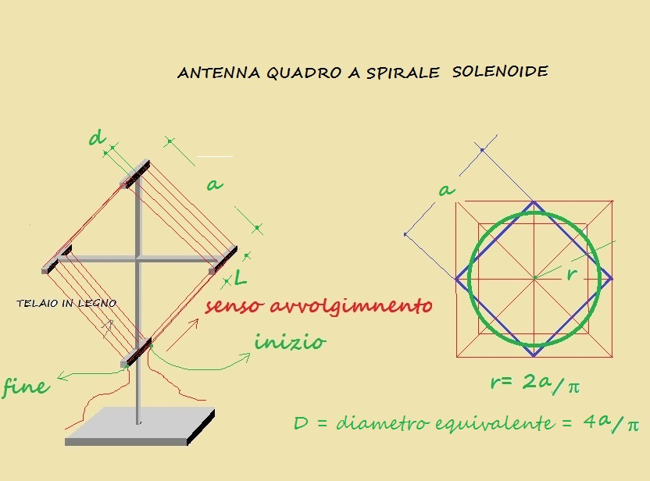

13.104 | 13.000
0.104

OUTPUT
l/D | K
0.29 | 1.08004
SPIRE | DISTANZA SPIRE
N° | d (mm)
13 | 10.23

 |  | 0.001
...

